Deckblatt


Tabellen

Bildung und Teilhabe (Monatszahlen)

Deutschland, West/Ost, Ländern und Kreise

April 2020

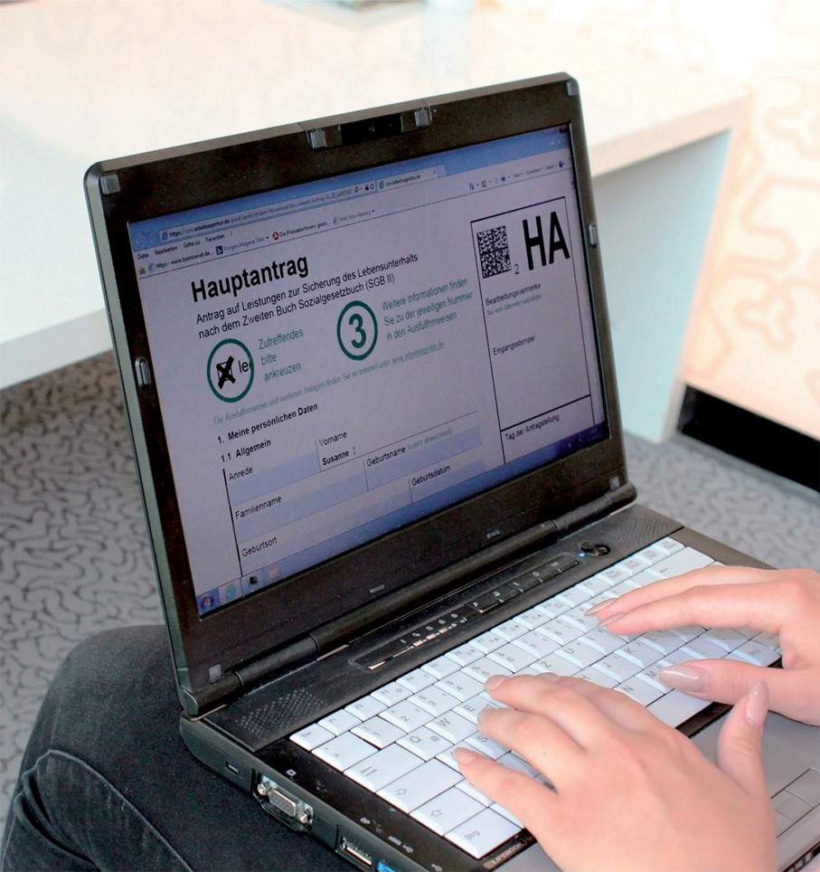

Daten nach einer Wartezeit von 3 Monaten

Methodische Hinweise
 | Grundsicherung für Arbeitsuchende (SGB II)
 | Stand: Juni 2018

Methodische Hinweise - Grundsicherung für Arbeitsuchende (SGB II)

Bildung und Teilhabe (BuT)
Datenquellen
Die Statistik der Grundsicherung für Arbeitsuchende basiert auf Prozessdaten der SGB II-Träger, also auf den Daten der IT-Verfahren zur Gewährung der Leistungen zur Sicherung des Lebensunterhaltes nach dem SGB II.
In den gemeinsamen Einrichtungen (gE) wird das BA-IT-Fachverfahren zur Leistungsgewährung eingesetzt, aus dem zentral Daten für die Statistik-Verfahren bei der BA gewonnen werden können.
Zugelassene kommunale Träger (zkT) sowie kommunale Träger, denen Aufgaben der Leistungsgewährung und -auszahlung von der gE übertragen wurden (kT), verwenden unterschiedliche IT-Verfahren. Die kommunalen Träger sind gemäß § 51b SGB II dazu verpflichtet, der BA die entsprechenden Einzeldaten zu übermitteln. Es wurden dafür geeignete Datenstandards und Datenlieferverfahren vereinbart (XSozial-BA-SGB II für zkT bzw. XSozial-BA-SGB II - BuT für kT).
Die Statistik der BA erstellt aus den unterschiedlichen Datenquellen integrierte Statistik-Daten für übergreifende Auswertungen. Für die Zusammenführung der Daten aus dem BA-IT-Fachverfahren und der Datenquelle XSozial-BA-SGB II - BuT im Falle der Übertragung der Leistungsgewährung an den kommunalen Träger durch die gE hat die Qualität der Personendaten besondere Bedeutung. Lässt sich aufgrund von Abweichungen eine vom kT übermittelte Person keiner Person aus dem BA-IT-Fachverfahren eineindeutig zuordnen, so können die Informationen zu Bildung und Teilhabe des kT für diese Person nicht ausgewiesen werden.
Wartezeitkonzept der Grundsicherungsstatistik
In der Statistik zur Grundsicherung für Arbeitsuchende nach dem SGB II werden Daten zum Ausgleich der operativen Untererfassungen am aktuellen Rand erst nach drei Monaten festgeschrieben.
Leistungsberechtigte
Leistungen für Bildung und Teilhabe (§ 28 SGB II) können neben dem Regelbedarf Kindern, Jugendlichen und jungen Erwachsenen gewährt werden, die das 25. Lebensjahr noch nicht vollendet haben, eine allgemein- oder berufsbildende Schule besuchen und keine Ausbildungsvergütung erhalten (Schülerinnen und Schüler). Die Leistungsart Teilhabe am sozialen und kulturellen Leben (§ 28 Abs. 7 SGB II) bildet eine Ausnahme und kann nur bis zum vollendeten 18. Lebensjahr gewährt werden.
Auch für Leistungen für Bildung und Teilhabe gilt das Prinzip der vorrangigen Leistungen nach § 12a SGB II. Diese vorrangigen Leistungsangebote anderer Träger unterscheiden sich regional. Das kann dazu führen, dass für ausgewählte Regionen und ausgewählte Leistungsarten keine oder deutlich weniger Personen Anspruch auf diese Leistungsarten nach dem SGB II haben.
Zur Einschätzung der Größenordnung eines Kreises wird der Bestand an Personen unter 25 Jahren im SGB II mit ausgewiesen. Dieser ist jedoch nicht geeignet, um eine Quote der Inanspruchnahme zu berechnen, da diese Personengruppe nicht gleichzusetzen ist mit der Gruppe der potentiell Anspruchsberechtigten nach dem SGB II.
Hinweise zur Ermittlung von Bedarfen, Leistungsansprüchen und Zahlungsansprüchen
Es wird unterschieden zwischen einmaligen Leistungen (hierzu zählen Schulbedarf, eintägige Ausflüge und mehrtägige Klassenfahrten) und laufenden Leistungen (hierzu zählen Schülerbeförderung, Lernförderung, Mittagsverpflegung und die Teilhabe am sozialen und kulturellen Leben).
Leistungen für Bildung und Teilhabe können als Geld-, Sach- und Dienstleistungen erbracht werden. Es werden dabei auch Gutschein- und Kartensysteme genutzt. Die Abrechnung kann auch direkt und pauschal mit einem Leistungsanbieter erfolgen. Für Leistungen für Bildung und Teilhabe kann die tatsächliche Auszahlung von Leistungen (Einlösen von Gutscheinen, Abrechnungen etc.) jedoch in einem nicht bezifferbaren Umfang auch außerhalb des Dreimonatszeitraums liegen. Eine verlässliche Auskunft zu tatsächlichen Zahlungsansprüchen ist somit in diesem Teil der Grundsicherungsstatistik nicht möglich. Bei Leistungsansprüchen hat die Nutzung von Gutscheinen und Kartensystemen den Effekt, dass auch fiktive Bedarfs- und Anspruchshöhen bei der Gewährung von Leistungen genutzt werden. Da die Information, ob es sich bei einem Bedarf/Leistungsanspruch um einen fiktiven Betrag handelt, nicht im Rahmen der statistisch nutzbaren Daten vorhanden ist, können keine gesicherten Angaben zu Höhen von Leistungsansprüchen gemacht werden.
Staffelung nach Altersklassen
Aufgrund der niedrigen Bestände an Personen unter 6 Jahren mit Leistungsanspruch für bestimmte Leistungsarten, kann diese Altersklasse nur für die Leistungsarten „Mittagsverpflegung“ und „Teilhabe am sozialen und kulturellen Leben“ gesondert ausgewiesen werden. Für die anderen Leistungsarten liegen in dieser Altersklasse vielfach nur Einzelfälle vor (eine oder zwei Person(en)). Da Zahlenwerte von 1 oder 2 und Daten, aus denen rechnerisch auf einen solchen Zahlenwert geschlossen werden kann, anonymisiert werden müssen, könnte für diese Kreise nur noch eine Altersklasse ausgewiesen werden. Aus diesen Gründen werden für diese anderen Leistungsarten die Altersklassen „unter 6 Jahre“ und „6 bis unter 15 Jahre“ zusammengefasst.

Seite 2/2
Plausibilisierung der Daten
Im Rahmen der monatlichen Aufbereitung der übermittelten Daten werden diese vor der Veröffentlichung auf Plausibilität überprüft. Diese Prüfung kann bei BuT-Daten nur sehr vereinfacht erfolgen. Geprüft wird zunächst, ob von einem Träger Daten übermittelt wurden. Sodann wird geprüft, ob für mindestens eine BuT-Leistungsart mehr als 10 Personen mit Leistungsanspruch vorhanden sind.
Ist eines von beidem nicht der Fall, so werden alle betroffenen Jobcenter beziehungsweise Kreise im Gebiet des unplausiblen Trägers als unplausibel eingestuft und ihre Daten werden nicht in der statistischen Berichterstattung veröffentlicht. Dabei gilt, dass die Daten zum Thema Bildung und Teilhabe immer als Ganzes betrachtet werden und vollständig aus der Berichterstattung ausgeschlossen werden. Speziell im Falle der Übertragung der Leistungsgewährung von einer gE an einen kT bedeutet dies also, dass bei Unplausibilität eines der beiden Träger auch die Daten des anderen nicht berichtet werden.

Hintergrund-Info
Grundsicherung für Arbeitsuchende nach dem SGB II

Hintergrundinformationen zur Auswertung der Leistungsberechtigten mit Anspruch auf Leistungen für Bildung und Teilhabe nach dem SGB II
Die Statistik der Bundesagentur für Arbeit hat zunächst im Rahmen von Füllgrad- und Qualitätsanalysen (veröffentlicht für den Zeitraum Juni 2013 bis März 2015) den Aufbau einer Datenbasis zu den Leistungen für Bildung und Teilhabe nach dem SGB II begleitet. Diese Analysen haben gezeigt, dass die Daten einen hinreichenden Qualitätsstand für die Veröffentlichung von amtlichen, statistischen Auswertungen erreicht haben.
Für den April 2015 wurde dann erstmalig eine amtliche statistische Auswertung zu Leistungsberechtigten mit Anspruch auf Leistungen für Bildung und Teilhabe nach dem SGB II veröffentlicht.
Diese berichtet zunächst nur den Bestand der Leistungsberechtigten mit Anspruch auf Leistungen für Bildung und Teilhabe nach dem SGB II. Leistungen für Bildung und Teilhabe können nicht nur nach dem SGB II, sondern auch nach Bundeskindergeldgesetz (BKGG), Asylbewerberleistungsgesetz (AsylbLG) und Sozialhilfegesetz (SGB XII) gewährt werden. Die Statistik der Bundesagentur für Arbeit berichtet jedoch ausschließlich über die Personen, denen die Leistungen nach dem SGB II gewährt werden.
Bei den Leistungen für Bildung und Teilhabe existiert abweichend vom restlichen Bereich der Leistungsgewährung nach dem SGB II die Konstellation, dass die Gewährung der Leistungen von einer gemeinsamen Einrichtung an den kommunalen Träger übertragen werden kann. Dies führt dazu, dass für ein solches Jobcenter Daten zu Bildung und Teilhabe aus zwei Systemen in die statistische Berichterstattung einfließen.

Statistik-Infoseite
 |  |  | Stand: 04.09.2019
Statistik-Infoseite
zurück zum Inhalt

Im Internet stehen statistische Informationen unterteilt nach folgenden Themenbereichen zur Verfügung:
zurück zum Inhalt
 | Arbeitsmarkt und Grundsicherung im Überblick
 | Arbeitslose, Unterbeschäftigung und Arbeitsstellen
 | Ausbildungsmarkt
 | Beschäftigung
 | Förderung und berufliche Rehabilitation
 | Grundsicherung für Arbeitsuchende (SGB II)
 | Leistungen SGB III
 | Berufe
 | Bildung
 | Daten zu den Eingliederungsbilanzen
 | Einnahmen/Ausgaben
 | Familien und Kinder
 | Frauen und Männer
 | Langzeitarbeitslosigkeit
 | Migration
 | Regionale Mobilität
 | Wirtschaftszweige
 | Zeitreihen
 | Amtliche Nachrichten der BA
 | Kreisdaten

Die Methodischen Hinweise der Statistik bieten ergänzende Informationen.

Die Qualitätsberichte der Statistik erläutern die Entstehung und Aussagekraft der jeweiligen Fachstatistik.

Das Glossar enthält Erläuterungen zu allen statistisch relevanten Begriffen, die in den verschiedenen Produkten der Statistik der BA Verwendung finden.

Abkürzungen und Zeichen, die in den Produkten der Statistik der BA vorkommen, werden im
Abkürzungsverzeichnis |  | bzw. der Zeichenerklärung der Statistik der BA erläutert.

